Foglio1
Costo Totale rispetto al Ricavo
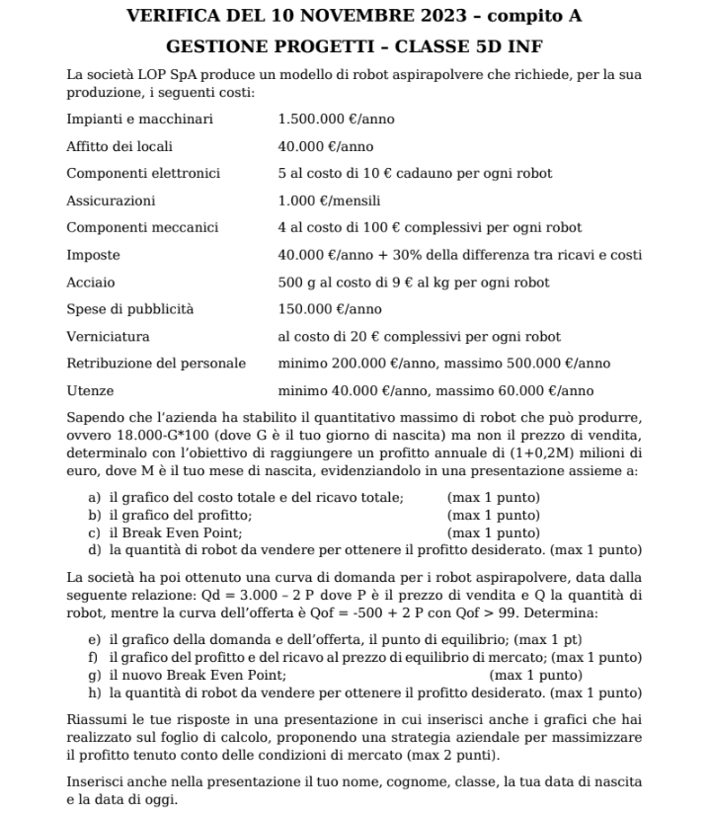
Spese | Costi | Tipo
Impianti e macchinari (anno) | € 1,500,000 | fisso
Affitto dei locali (anno) | € 40,000 | fisso
Componenti elettronici (unita) | € 50 | variabile
Assicurazioni (mese) | € 1,000 | fisso
Componenti meccanici (unita) | € 25 | variabile
Imposte (fisse annuali) | € 40,000.00 | fisso
Acciaio (unita) | € 9 | variabile
Spese di pubblicità (anno) | € 150,000 | fisso
Verniciatura (unita) | € 20 | variabile
Retribuzione del personale (anno) | € 200,000 | fisso
Utenze (anno) | € 40,000 | fisso

Quantita max produzione massima | 15700
Obiettivo annuale | € 1,600,000.00

Profitto rispetto a Quantità
Costi fissi (anno) | € 1,982,000.00
Costi variabili (unita) | € 104.00
Prezzo di vendita (unita) | € 400.00

Quantità | Ricavo | Costo Totale | Profitto ante imposte | Profitto
1000 | € 400,000.00 | € 2,086,000.00 | -€ 1,686,000.00 | -€ 1,686,000.00
2000 | € 800,000.00 | € 2,190,000.00 | -€ 1,390,000.00 | -€ 1,390,000.00
3000 | € 1,200,000.00 | € 2,294,000.00 | -€ 1,094,000.00 | -€ 1,094,000.00
4000 | € 1,600,000.00 | € 2,398,000.00 | -€ 798,000.00 | -€ 798,000.00
5000 | € 2,000,000.00 | € 2,502,000.00 | -€ 502,000.00 | -€ 502,000.00
6000 | € 2,400,000.00 | € 2,606,000.00 | -€ 206,000.00 | -€ 206,000.00
7000 | € 2,800,000.00 | € 2,710,000.00 | € 90,000.00 | € 63,000.00
8000 | € 3,200,000.00 | € 2,814,000.00 | € 386,000.00 | € 270,200.00
9000 | € 3,600,000.00 | € 2,918,000.00 | € 682,000.00 | € 477,400.00
10000 | € 4,000,000.00 | € 3,022,000.00 | € 978,000.00 | € 684,600.00
11000 | € 4,400,000.00 | € 3,126,000.00 | € 1,274,000.00 | € 891,800.00
12000 | € 4,800,000.00 | € 3,230,000.00 | € 1,570,000.00 | € 1,099,000.00
13000 | € 5,200,000.00 | € 3,334,000.00 | € 1,866,000.00 | € 1,306,200.00
14000 | € 5,600,000.00 | € 3,438,000.00 | € 2,162,000.00 | € 1,513,400.00
15000 | € 6,000,000.00 | € 3,542,000.00 | € 2,458,000.00 | € 1,720,600.00

14418 | € 5,767,200.00 | € 3,481,472.00 | € 2,285,728.00 | € 1,600,009.60

Q BEP
6695 | € 2,678,000.00 | € 2,678,280.00 | -€ 280.00
6696 | € 2,678,400.00 | € 2,678,384.00 | € 16.00

Foglio2
Prezzo domanda e Prezzo offerta
Q | Prezzo domanda | Prezzo offerta | Differenza
500 | € 1,250.00 | € 500.00 | € 750.00
600 | € 1,200.00 | € 550.00 | € 650.00
700 | € 1,150.00 | € 600.00 | € 550.00
800 | € 1,100.00 | € 650.00 | € 450.00
900 | € 1,050.00 | € 700.00 | € 350.00
1000 | € 1,000.00 | € 750.00 | € 250.00
1100 | € 950.00 | € 800.00 | € 150.00
1200 | € 900.00 | € 850.00 | € 50.00
1300 | € 850.00 | € 900.00 | -€ 50.00
1400 | € 800.00 | € 950.00 | -€ 150.00
1500 | € 750.00 | € 1,000.00 | -€ 250.00
1600 | € 700.00 | € 1,050.00 | -€ 350.00
1700 | € 650.00 | € 1,100.00 | -€ 450.00
1800 | € 600.00 | € 1,150.00 | -€ 550.00
1900 | € 550.00 | € 1,200.00 | -€ 650.00

Domanda | QD = 3000 - 2 P | QF > 99
Offerta | QF = -500 + 2 P

1250 | € 875.00 | € 875.00 | € 0.00

Foglio1.1
Costo Totale rispetto al Ricavo
Spese | Costi | Tipo
Impianti e macchinari (anno) | € 1,500,000 | fisso
Affitto dei locali (anno) | € 40,000 | fisso
Componenti elettronici (unita) | € 50 | variabile
Assicurazioni (mese) | € 1,000 | fisso
Componenti meccanici (unita) | € 25 | variabile
Imposte (fisse annuali) | € 40,000.00 | fisso
Acciaio (unita) | € 9 | variabile
Spese di pubblicità (anno) | € 150,000 | fisso
Verniciatura (unita) | € 20 | variabile
Retribuzione del personale (anno) | € 200,000 | fisso
Utenze (anno) | € 40,000 | fisso

Quantita max produzione massima | 15700
Obiettivo annuale | € 1,600,000.00

Profitto rispetto a Quantità
Costi fissi (anno) | € 1,982,000.00
Costi variabili (unita) | € 104.00
Prezzo di vendita (unita) | € 875.00

Quantità | Ricavo | Costo Totale | Profitto ante imposte | Profitto
1000 | € 875,000.00 | € 2,086,000.00 | -€ 1,211,000.00 | -€ 1,211,000.00
2000 | € 1,750,000.00 | € 2,190,000.00 | -€ 440,000.00 | -€ 440,000.00
3000 | € 2,625,000.00 | € 2,294,000.00 | € 331,000.00 | € 231,700.00
4000 | € 3,500,000.00 | € 2,398,000.00 | € 1,102,000.00 | € 771,400.00
5000 | € 4,375,000.00 | € 2,502,000.00 | € 1,873,000.00 | € 1,311,100.00
6000 | € 5,250,000.00 | € 2,606,000.00 | € 2,644,000.00 | € 1,850,800.00
7000 | € 6,125,000.00 | € 2,710,000.00 | € 3,415,000.00 | € 2,390,500.00
8000 | € 7,000,000.00 | € 2,814,000.00 | € 4,186,000.00 | € 2,930,200.00
9000 | € 7,875,000.00 | € 2,918,000.00 | € 4,957,000.00 | € 3,469,900.00
10000 | € 8,750,000.00 | € 3,022,000.00 | € 5,728,000.00 | € 4,009,600.00
11000 | € 9,625,000.00 | € 3,126,000.00 | € 6,499,000.00 | € 4,549,300.00
12000 | € 10,500,000.00 | € 3,230,000.00 | € 7,270,000.00 | € 5,089,000.00
13000 | € 11,375,000.00 | € 3,334,000.00 | € 8,041,000.00 | € 5,628,700.00
14000 | € 12,250,000.00 | € 3,438,000.00 | € 8,812,000.00 | € 6,168,400.00
15000 | € 13,125,000.00 | € 3,542,000.00 | € 9,583,000.00 | € 6,708,100.00

5536 | € 4,844,000.00 | € 2,557,744.00 | € 2,286,256.00 | € 1,600,379.20

Q BEP
2570 | € 2,248,750.00 | € 2,249,280.00 | -€ 530.00
2571 | € 2,249,625.00 | € 2,249,384.00 | € 241.00

